2026报价表
2026年广东医科大学番禺何贤纪念医院（广州市番禺区妇幼保健院）零星标识、宣传制品及活动布置制作采购项目市场调查报价表
(一)零星标识
序号 |  | 名称 | 尺寸 | 工艺/材质 | 数量 | 单位 | 报价 | 折扣价
1 | 喷绘 制作类 | 横幅（含安装和拆除） | 横幅宽度59厘米以下 | 机打丝印 | 1 | 米
2 |  |  | 横幅宽度60厘米-69厘米 | 机打丝印 | 1 | 米
3 |  |  | 横幅宽度70厘米-89厘米 | 机打丝印 | 1 | 米
4 |  |  | 横幅宽度90厘米及以上 | 机打丝印 | 1 | 米
5 |  |  | 横幅宽度59厘米以下 | 旗帜布印刷 | 1 | 米
6 |  |  | 横幅宽度60厘米-69厘米 | 旗帜布印刷 | 1 | 米
7 |  |  | 横幅宽度70厘米-89厘米 | 旗帜布印刷 | 1 | 米
8 |  |  | 横幅宽度90厘米及以上 | 旗帜布印刷 | 1 | 米
9 |  | 横幅（不含安装和拆除） | 横幅宽度59厘米以下 | 机打丝印 | 1 | 米
10 |  |  | 横幅宽度60厘米-69厘米 | 机打丝印 | 1 | 米
11 |  |  | 横幅宽度70厘米-89厘米 | 机打丝印 | 1 | 米
12 |  |  | 横幅宽度90厘米及以上 | 机打丝印 | 1 | 米
13 |  |  | 横幅宽度59厘米以下 | 旗帜布印刷 | 1 | 米
14 |  |  | 横幅宽度60厘米-69厘米 | 旗帜布印刷 | 1 | 米
15 |  |  | 横幅宽度70厘米-89厘米 | 旗帜布印刷 | 1 | 米
16 |  |  | 横幅宽度90厘米及以上 | 旗帜布印刷 | 1 | 米
17 |  | 室内背胶裱KT板/光亮板 | 0.3平方米以内 | 5厘KT板，包边 | 1 | 平方米
18 |  |  |  | 5厘KT板，不包边 | 1 | 平方米
19 |  |  | 0.3平方米以上按实际计算 | 5厘KT板，包边 | 1 | 平方米
20 |  |  |  | 5厘KT板，不包边 | 1 | 平方米
21 |  | 车贴/黑底车贴裱安迪板/PVC/雪佛板 | 0.3平方米以内 | 3厘安迪板/PVC/雪佛板，不包边 | 1 | 平方米
22 |  |  |  | 5厘安迪板/PVC/雪佛板，包边 | 1 | 平方米
23 |  |  |  | 5厘安迪板/PVC/雪佛板，不包边 | 1 | 平方米
24 |  |  | 0.3平方米以上按实际计算 | 3厘安迪板/PVC/雪佛板，不包边 | 1 | 平方米
25 |  |  |  | 5厘安迪板/PVC/雪佛板，包边 | 1 | 平方米
26 |  |  |  | 5厘安迪板/PVC/雪佛板，不包边 | 1 | 平方米
27 |  |  | 按实际计算 | 8厘安迪板/PVC/雪佛板，不包边 | 1 | 平方米
28 |  |  |  | 12厘安迪板/PVC/雪佛板，不包边 | 1 | 平方米
29 |  |  |  | 20厘安迪板/PVC/雪佛板，不包边 | 1 | 平方米
30 |  | UV打印/丝印安迪板/PVC/雪佛板 | 按实际计算 | 8厘安迪板/PVC/雪佛板，不包边 | 1 | 平方米
31 |  |  |  | 12厘安迪板/PVC/雪佛板，不包边 | 1 | 平方米
32 |  |  |  | 20厘安迪板/PVC/雪佛板，不包边 | 1 | 平方米
33 |  | 车贴裱优质亚克力 | 按实际计算 | 3厘透明亚克力 | 1 | 平方米
34 |  |  |  | 5厘透明亚克力 | 1 | 平方米
35 |  |  |  | 8厘透明亚克力 | 1 | 平方米
36 |  | 亚克力彩色正面/反面UV打印/丝印 | 按实际计算 | 3厘透明亚克力 | 1 | 平方米
37 |  |  |  | 5厘透明亚克力 | 1 | 平方米
38 |  |  |  | 8厘透明亚克力 | 1 | 平方米
39 |  | 背胶/相册纸喷贴 | 0.3平方米以内 | 背胶 | 1 | 平方米
40 |  |  | 0.3平方米以上按实际计算 |  | 1 | 平方米
41 |  | 户外背胶 | 0.3平方米以内 | 高精车身贴过膜 | 1 | 平方米
42 |  |  | 0.3平方米以上按实际计算 | 高精车身贴过膜 | 1 | 平方米
43 |  | 户外黑底车贴 | 0.3平方米以内 | 高精车身贴过膜 | 1 | 平方米
44 |  |  | 0.3平方米以上按实际计算 | 高精车身贴过膜 | 1 | 平方米
45 |  | 防水、防滑、耐磨地贴 | 按实际计算 | 磨砂PVC | 1 | 平方米
46 |  | 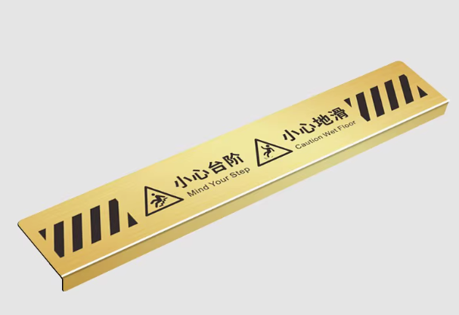 有折面金属地贴 | 50*10*0.1cm,折面2cm | 钛金属/蚀刻 | 1 | 个
47 |  | 平面金属地贴 | 50*10*0.1cm |  | 1 | 个
48 |  | 夜光地贴 | 按实际计算 | 3M反光膜+车贴+加厚地板膜 | 1 | 平方米
49 |  | 海报（不含安装） | 50*70cm | 背胶/车贴/黑底车贴 | 1 | 张
50 |  |  | 60*80cm | 背胶/车贴/黑底车贴 | 1 | 张
51 |  |  | 60*90cm | 背胶/车贴/黑底车贴 | 1 | 张
52 |  | 海报（含安装） | 40*60cm | 背胶/车贴/黑底车贴 | 1 | 张
53 |  |  | 50*70cm | 背胶/车贴/黑底车贴 | 1 | 张
54 |  |  | 60*80cm | 背胶/车贴/黑底车贴 | 1 | 张
55 |  |  | 60*90cm | 背胶/车贴/黑底车贴 | 1 | 张
56 |  | 制度牌（安迪板） | 40*60cm | 车贴裱5里安迪板（不包边） | 1 | 张
57 |  |  | 50*70cm |  | 1 | 张
58 |  |  | 60*80cm |  | 1 | 张
59 |  |  | 60*90cm |  | 1 | 张
60 |  | 制度牌 | 40*60cm | 车贴裱5里安迪板（包边） | 1 | 张
61 |  |  | 50*70cm |  | 1 | 张
62 |  |  | 60*80cm |  | 1 | 张
63 |  |  | 60*90cm |  | 1 | 张
64 |  | 制度牌 | 40*60cm | 车贴裱5里kt板/光亮板（包边） | 1 | 张
65 |  |  | 50*70cm |  | 1 | 张
66 |  |  | 60*80cm
67 |  |  | 60*90cm |  | 1 | 张
68 |  | 制度牌 | 40*60cm | 车贴裱5里kt板/光亮板（不包边） | 1 | 张
69 |  |  | 50*70cm |  | 1 | 张
70 |  |  | 60*80cm
71 |  |  | 60*90cm |  | 1 | 张
72 |  | UV彩白 | 0.3平方米以内 | 单彩/彩白/彩白彩（正面/背面） | 1 | 平方米
73 |  |  | 0.3平方米以上按实际计算 |  | 1 | 平方米
74 |  | 550灯布喷绘 | 按实际计算 | 普精度灯布，打孔/不打孔 | 1 | 平方米
75 |  |  |  | 高精度灯布，打孔/不打孔 | 1 | 平方米
76 |  | 优质亚克力 | 按实际计算 | 2厘透明亚克力 | 1 | 平方米
77 |  |  |  | 3厘透明亚克力 | 1 | 平方米
78 |  |  |  | 5厘透明亚克力 | 1 | 平方米
79 |  | 卡槽 | 3厘优质亚克力 | A3 | 1 | 个
80 |  |  |  | A4 | 1 | 个
81 |  |  |  | A5 | 1 | 个
82 |  |  | 5厘优质亚克力 | A3 | 1 | 个
83 |  |  |  | A4 | 1 | 个
84 |  |  |  | A5 | 1 | 个
85 |  | 三角牌 | a4（单面尺寸） | 背胶裱5厘安迪板(双面) | 1 | 个
86 |  |  |  | 背胶裱5厘KT板(双面) | 1 | 个
87 |  |  |  | 5厘亚克力丝印/UV打印(双面) | 1 | 个
88 |  |  | 25cm*12cm | 背胶裱5厘安迪板(双面) | 1 | 个
89 |  |  |  | 背胶裱5厘KT板(双面) | 1 | 个
90 |  |  |  | 5厘亚克力丝印/UV打印(双面) | 1 | 个
91 |  | 防撞条 | 15厘米高 | 户外高精+哑膜 | 1 | 个
92 | 字 | 水晶字 | 1米以下按厘米 | 3+5亚克力水晶字 | 1 | 厘米
93 |  |  | 1米以上按平方 |  | 1 | 平方米
94 |  | 亚克力字 | 1米以下按厘米 | 3厘亚克力 | 1 | 厘米
95 |  |  | 1米以上按平方 |  | 1 | 平方米
96 |  |  | 1米以下按厘米 | 8厘亚克力 | 1 | 厘米
97 |  |  | 1米以上按平方 |  | 1 | 平方米
98 |  |  | 1米以下按厘米 | 10厘亚克力 | 1 | 厘米
99 |  |  | 1米以上按平方 |  | 1 | 平方米
100 |  |  | 1米以下按厘米 | 12厘亚克力 | 1 | 厘米
101 |  |  | 1米以上按平方 |  | 1 | 平方米
102 |  |  | 1米以下按厘米 | 20厘亚克力 | 1 | 厘米
103 |  |  | 1米以上按平方 |  | 1 | 平方米
104 |  | PVC亚克力字 | 1米以下按厘米 | 3厘亚克力面板+底衬3厘PVC | 1 | 厘米
105 |  |  | 1米以上按平方 |  | 1 | 平方米
106 |  |  | 1米以下按厘米 | 3厘亚克力面板+底衬8厘PVC | 1 | 厘米
107 |  |  | 1米以上按平方 |  | 1 | 平方米
108 |  | PVC字 | 1米以下按厘米 | 3厘（彩色/白色）PVC | 1 | 厘米
109 |  |  | 1米以上按平方 |  | 1 | 平方米
110 |  |  | 1米以下按厘米 | 5厘（彩色/白色）PVC | 1 | 厘米
111 |  |  | 1米以上按平方 |  | 1 | 平方米
112 |  |  | 1米以下按厘米 | 10厘（彩色/白色）PVC | 1 | 厘米
113 |  |  | 1米以上按平方 |  | 1 | 平方米
114 |  | 发光字（正面发光） | 1米以下按厘米 | 采用304不锈钢围边，表面拉丝+亚克力面板，内置高亮度防水LED模组+定时器+其他全部安装辅料 | 1 | 厘米
115 |  |  | 1米以上按平方 |  | 1 | 平方米
116 |  | 发光字（背面发光） | 1米以下按厘米 | 采用304不锈钢围边，表面拉丝处理+亚克力背板透光，背装高亮度防水LED模组+定时器+其他全部安装辅料
117 |  |  | 1米以上按平方
118 |  | 树脂发光字 | 1米以下按厘米 | 采用304不锈钢激光切割成型，围边拉丝，精工焊接成型，焊接缝无缝打磨，表面烤漆+环氧树脂面板材料浇筑成型，内置LED光源+其他全部安装辅料 | 1 | 厘米
119 |  |  | 1米以上按平方 |  | 1 | 平方米
120 |  | 介字贴 | 1米以上按平方 | 不干胶贴 | 1 | 厘米
121 |  |  | 1米以下按厘米 |  | 1 | 平方米
122 | 成品类打印 | 名片 | 9*5.4cm | 300g冰白纸 | 200 | 张
123 |  |  |  |  | 500 | 张
124 |  |  |  |  | 1000 | 张
125 |  | 宣传册 | 21*28.5cm | 封面300g铜版纸过膜，双胶装，内页157g铜版纸50P双面彩色 | 50 | 份
126 |  |  |  |  | 100 | 份
127 |  |  |  |  | 200 | 份
128 |  |  |  |  | 500 | 份
129 |  |  |  |  | 1000 | 份
130 |  | 单张 | A5 | 普通黑白双面打印（100张内） | 1 | 张
131 |  |  |  | 普通彩印双面打印（100张内） | 1 | 张
132 |  |  |  | 普通黑白双面打印（100张以上） | 1 | 张
133 |  |  |  | 普通彩印双面打印（100张以上） | 1 | 张
134 |  |  |  | 157g铜版纸/相纸覆光膜/哑膜 | 1 | 张
135 |  |  |  | 300g铜版纸/相纸覆光膜/哑膜 | 1 | 张
136 |  |  | A4 | 普通黑白打印 | 1 | 张
137 |  |  |  | 普通黑白双面打印（100张内） | 1 | 张
138 |  |  |  | 普通彩印双面打印（100张内） | 1 | 张
139 |  |  |  | 普通黑白双面打印（100张以上） | 1 | 张
140 |  |  |  | 普通彩印双面打印（100张以上） | 1 | 张
141 |  |  |  | 普通彩印过塑 | 1 | 张
142 |  |  |  | 157g铜版纸/相纸覆光膜/哑膜 | 1 | 张
143 |  |  |  | 300g铜版纸/相纸覆光膜/哑膜 | 1 | 张
144 |  |  | A3 | 157g铜版纸/相纸覆光膜/哑膜 | 1 | 张
145 |  |  |  | 300g铜版纸/相纸覆光膜/哑膜 | 1 | 张
146 |  |  |  | 普通黑白打印 | 1 | 张
147 |  |  |  | 普通彩印 | 1 | 张
148 |  |  |  | 普通彩印过塑 | 1 | 张
149 |  | 折页 | A5双面 | 157g铜版纸 | 200 | 份
150 |  |  |  |  | 500 | 份
151 |  |  |  |  | 10000 | 份
152 |  |  |  |  | 2000 | 份
153 |  |  | 2折/3折/4折，A4 | 157g铜版纸 | 50 | 份
154 |  |  |  |  | 200 | 份
155 |  |  |  |  | 500 | 份
156 |  |  |  |  | 1000 | 份
157 |  |  |  |  | 2000 | 份
158 |  |  |  | 200g铜版纸 | 200 | 份
159 |  |  |  |  | 500 | 份
160 |  |  |  |  | 1000 | 份
161 |  |  |  |  | 2000 | 份
162 |  |  | 2折/3折/4折，40*20.8cm | 157g铜版纸 | 200 | 份
163 |  |  |  |  | 500 | 份
164 |  |  |  |  | 1000 | 份
165 |  |  |  |  | 2000 | 份
166 |  |  |  | 200g铜版纸 | 200 | 份
167 |  |  |  |  | 500 | 份
168 |  |  |  |  | 1000 | 份
169 |  |  |  |  | 2000 | 份
170 |  | 报刊 | 54*39cm | 157g铜版纸共4P彩色正反面（设计排版+印刷、压痕） | 500 | 份
171 |  |  |  |  | 1000 | 份
172 |  | 五常法标签 | 3.5*3.5cm | 不干胶贴 | 200 | 份
173 |  |  |  | 不干胶贴 | 500 | 份
174 |  |  |  | 不干胶贴 | 1000 | 份
175 |  |  |  | 不干胶贴 | 2000 | 份
176 |  |  | 8cm*8cm | 不干胶贴 | 200 | 份
177 |  |  |  | 不干胶贴 | 500 | 份
178 |  |  |  | 不干胶贴 | 1000 | 份
179 |  |  |  | 不干胶贴 | 2000 | 份
180 |  |  | 10cm*10cm | 不干胶贴 | 200 | 份
181 |  |  |  | 不干胶贴 | 500 | 份
182 |  |  |  | 不干胶贴 | 1000 | 份
183 |  |  |  | 不干胶贴 | 2000 | 份
184 |  |  | 15cm*15cm | 不干胶贴 | 200 | 份
185 |  |  |  | 不干胶贴 | 500 | 份
186 |  |  |  | 不干胶贴 | 1000 | 份
187 |  |  |  | 不干胶贴 | 2000 | 份
188 |  |  | 不限形状，长端尺寸5cm以内 | 车贴 | 1 | 张
189 |  |  | 不限形状，长端尺寸5cm-15cm以内 | 车贴 | 1 | 张
190 |  |  | 不限形状，长端尺寸15cm-30cmcm以内 | 车贴 | 1 | 张
191 |  |  | 不限形状，长端尺寸30cm-42cm以内 | 车贴 | 1 | 张
192 |  |  | 三角形或方形最长边长5-8cm | 0.76PVC贴防水防晒 | 1 | 张
193 |  |  | 三角形或方形最长边长10-15cm | 0.76PVC贴防水防晒 | 1 | 张
194 |  |  | 三角形或方形最长边长16-20cm | 0.76PVC贴防水防晒 | 1 | 张
195 |  |  | 三角形或方形最长边长20-30cm | 0.76PVC贴防水防晒 | 1 | 张
196 |  |  | 不限形状，长端尺寸5cm以内 | 背胶裱3里进口亚克力机片 | 1 | 个
197 |  |  | 不限形状，长端尺寸5cm-15cm以内 | 背胶裱3里进口亚克力机片 | 1 | 个
198 | 展架器械 | 普通款80型门型展架 | 80*180cm | 金属展架 | 1 | 个
199 |  | 普通款80型门型展架一套 | 80*180cm | 金属展架+PVC展画 | 1 | 套
200 |  |  | 画面尺寸：80*180cm | 立式落地式户外防风广告牌展示架 | 1 | 个
201 |  | PVC展画 | 80*180cm | PVC展画 | 1 | 张
...
2026年广东医科大学番禺何贤纪念医院（广州市番禺区妇幼保健院）零星标识、宣传制品及活动布置制作采购项目市场调查报价表
242 |  |  | 210*30*10cm |  | 1 | 个
243 |  |  | 150*30*10cm |  | 1 | 个
244 |  | 分流投影灯 | 22.5*14.5cm | 60-120W功率，LED广告投影灯，遥控操作，吸顶式安装。 | 1 | 个
245 |  |  |  | 单灯片（含更换） | 1 | 个
246 |  | 楼层索引 | 160*55*3cm | 1.2mm(T)201#不锈钢激光切割成型，精工焊接造型制作骨架及面壳，打磨、平整后两层底漆，两层面漆（面烤医院专用金属漆）楼层信息内容部分为可更换结构，文字图案信息内容丝网印刷，贴墙安装。 | 1 | 个
247 |  |  | 195*60*3cm |  | 1 | 个
248 |  | 功能区指引牌（门顶贴墙式） | 160*55*6cm | 1.2mm(T)201#不锈钢激光切割成型，精工焊接造型灯箱骨架及面壳，打磨、平整后两层底漆，两层面漆（面烤医院专用金属漆）内置正白LED模组灯，文字图案信息贴膜，信息面板可方便更换，贴墙安装。 | 1 | 个
249 |  | 步行梯中间层指引 | 170*60*5cm | 1.2mm(T)201#不锈钢激光切割成型，精工焊接造型制作面板，打磨、平整后两层底漆，两层面漆（面烤医院专用金属漆）文字内容四色丝印。 | 1 | 个
250 |  | 科室制度牌 | 60*90*2.5cm | 专用铝型材相框，面医院专用金属漆，四边可扳开方便随时更换信息内容喷绘，贴墙安装。 | 1 | 个
251 |  |  | 40*60*2.5cm |  | 1 | 个
252 |  | 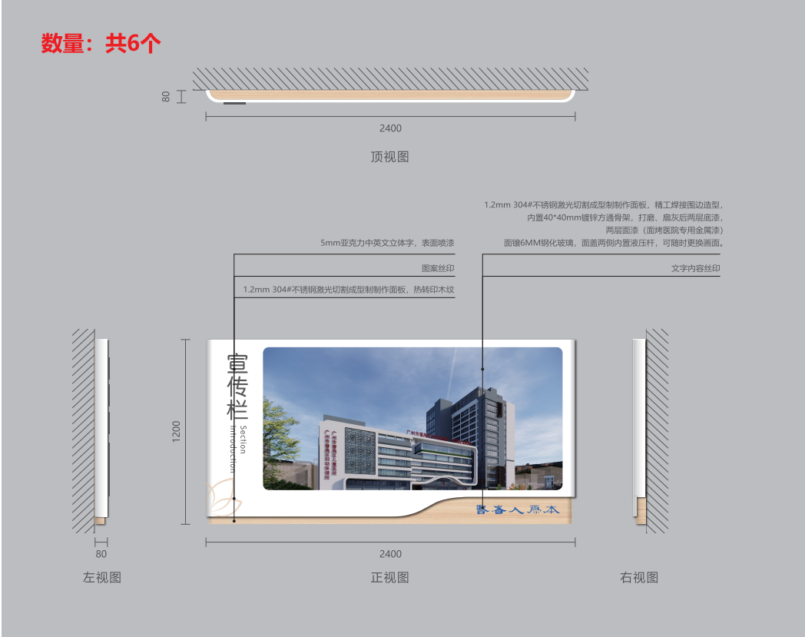 室内宣传栏 | 240*120*8cm | 1.2mm 201#不锈钢激光切割成型制制作面板，精工焊接围边造型，内置40*40mm镀锌方通骨架，打磨、平整后两层底漆，两层面漆（面烤医院专用金属漆）面镶6MM钢化玻璃，面盖两侧内置25公斤液压杆，可随时更换画面。 | 1 | 个
253 |  | 日志表 | 150*120*3cm | 1.2mm(T)201#不锈钢激光切割成型，精工焊接造型制作骨架及面壳，打磨、平整后两层底漆，两层面漆（面烤医院专用金属漆）信息部分采用专用磁吸瓷白板，文字内容可以随时涂擦和磁吸贴内容，安装卡槽。其他标识信息四色丝印。 | 1 | 个
254 |  | 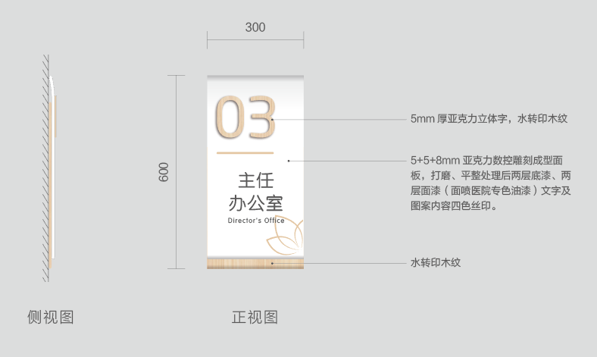 诊室平面门牌 | 23*45*1.8cm | 12mm亚克力数控雕刻面板，1.2mm(T)201#不锈钢激光切割成型底板，打磨、平整后两层底漆，两层面漆(面烤医院专用金属漆)打磨、平整后两层底漆、两层面漆（面喷医院专色油漆）图案四色丝印，文字贴膜便于更换，贴墙安装 | 1 | 个
255 |  | 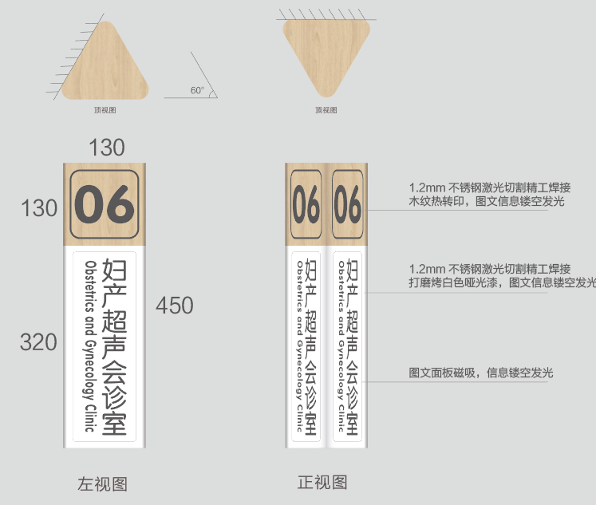 诊室三角牌 | 45*13*13cm | 精工造型灯箱骨架及面壳，打磨、平整后两层底漆，两层面漆(面烤医院专用金属漆)，数字信息镂空，信息面板磁吸方便更换，贴墙安装。 | 1 | 个
256 |  | 发光三角牌 | 45*13*13cm | 1.2mm(T)201#不锈钢激光切割成型，精工造型灯箱骨架及面壳，打磨、平整后两层底漆，两层面漆(面烤医院专用金属漆)内置正白LED模组灯，数字信息镂空，信息面板磁吸方便更换，贴墙安装。 | 1 | 个
257 |  | 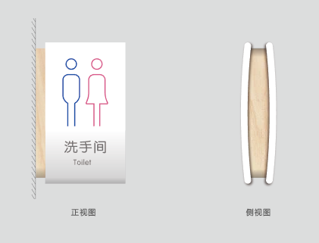 洗手间标识（灯箱） | 31*50*16cm | 10mm亚克力数控雕刻成型面板，打磨、平整后两层底漆、两层面漆（面喷医院专色油漆），内置正白LED模组灯，文字及图案内容四色丝印。 | 1 | 个
258 |  | 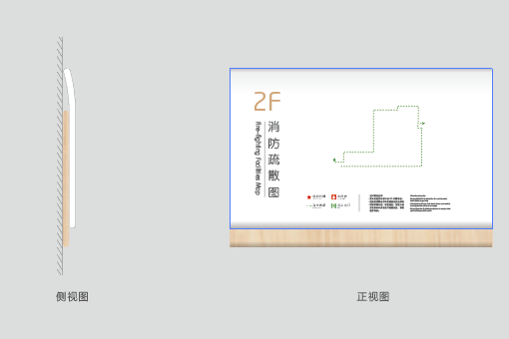 消防疏散图 | 40*30*2.5cm | 8mm亚克力数控雕刻成型面板，底板1.2mm(T)201#不锈钢激光切割成型，打磨、平整后两层底漆、两层面漆（面喷医院专色油漆）文字及图案内容四色丝印。 | 1 | 个
259 |  | 意见箱 | 32*25.6*13cm | 1.2mm(T)201#不锈钢激光切割成型，精工焊接造型制作箱体，打磨、平整后两层底漆，两层面漆（面烤医院专用金属漆），文字丝印，底部开锁。 | 1 | 个
260 |  | 玻璃防撞带 | 高（15cm）/米 | 工程级墙面高清背胶画面，贴门安装。 | 1 | 个
261 |  | 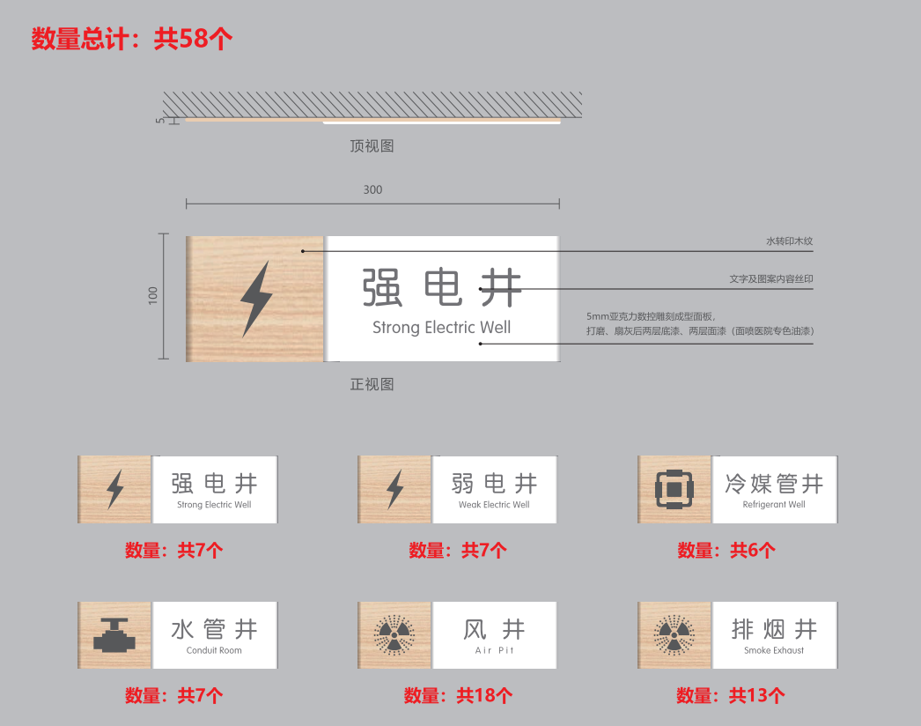 井道标牌 | 10*30*0.5cm | 5mm亚克力数控雕刻成型面板，1.2mm(T)201#不锈钢激光切割成型底板，打磨、平整后两层底漆、两层面漆（面喷医院专色油漆）文字及图案内容丝印。 | 1 | 个
（三） 高空作业 （报价人可在此基础上细化报价）
序号 |  | 安装方式 | 高度
262 |  | 安全绳施工 | 2层-5层
263 |  |  | 6层以上
264 |  | 租赁吊车施工 | 吊机臂的伸长数：18米内
265 |  |  | 吊机臂的伸长数：19米-28米
266 |  |  | 吊机臂的伸长数：29米-37米
267 |  |  | 吊机臂的伸长数：38米-48米
（四）其他标识拆除工费 （报价人可在此基础上细化报价）
268 |  | 半天/项
...

